Layout
6.1. Đăng nhập - Đăng nhập bằng Facebook Gmail

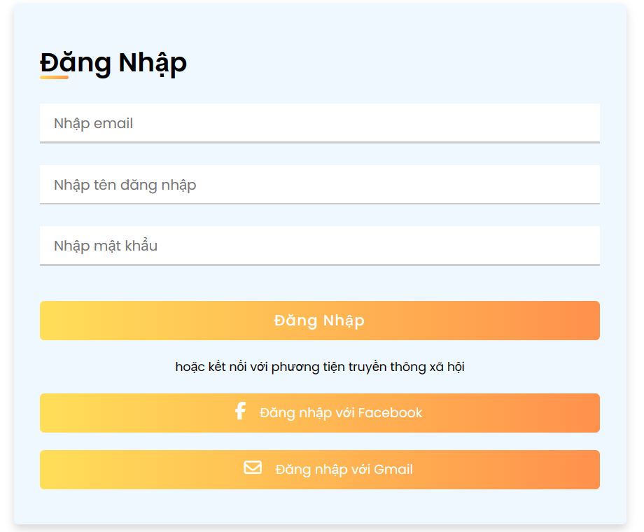

6.3. Đăng ký tài khoản
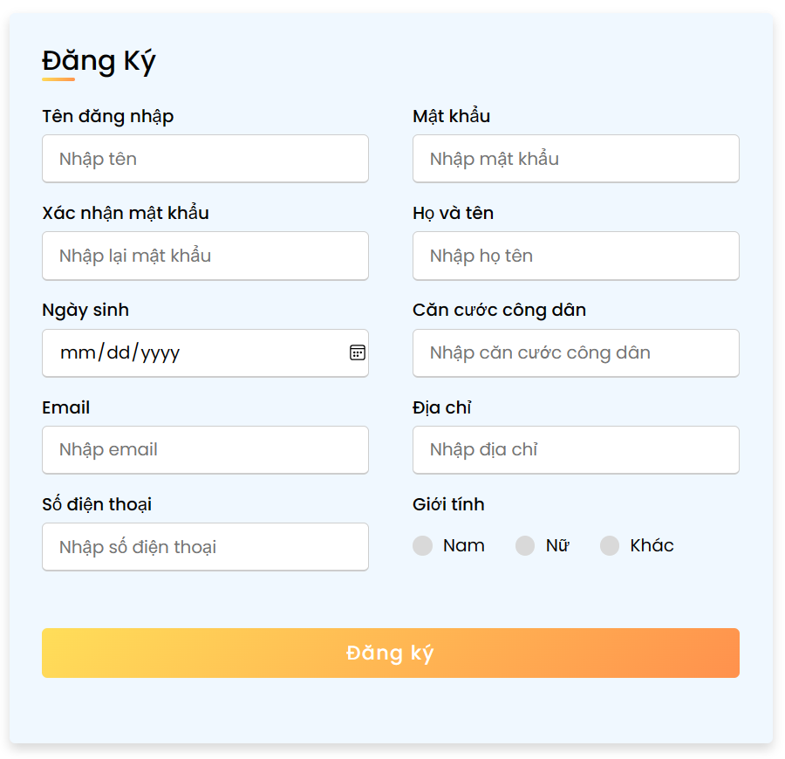

6.4.1.1. Người dùng - Quản lý thông tin tài khoản

